Örnek Ftır Raporu
 |  | Doküman no
 | MFI ANALİZ RAPORU | Revize no:

 | GENEL BİLGİLER

Numune Adı: |  | Ortam Sıcaklığı:
Numune Kodu: |  | Sıcaklıkölçer Cihaz Kodu:
Analiz Tarihi: |  | Lab Adı/Konumu:
Analiz Saati: |  | Test Standardı:
Talep Tarihi: |  | Cihaz Kodu:
Rapor Numarası: |  | İstenen Malzeme:
 |  | Cihazın Kalibrasyon Durumu (tarih vs):

 | TALEP NEDENİ

✓
ü
Girdi Kontrol: | Yeni Ürün Analizi: | Test Hizmeti (Kurum Dışı):
Final Kontrol: | Maliyet Analizi: | Proses Kontrol

 | ANALİZ
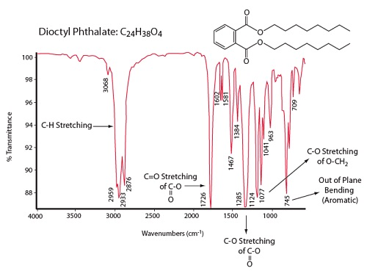

 | YORUM
 | Dioktil ftalat (DOP)

Hazırlayan |  | Onaylayan
Dilara YÜKSEL |  | Dilara YÜKSEL

